Sheet1
 | الصورة | الإسم | الشد | تاريخ الانتهاء | الكمية
2 |  | كادبوري أوريو بيتس أكياس | 10x95G | 22/01/2023
3 | 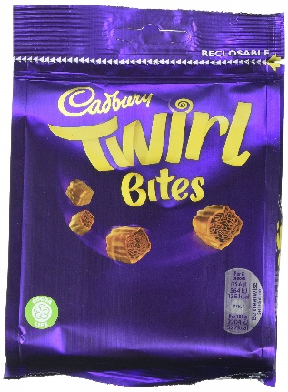 | كادبوري توريل بيتس أكياس | 10x95G | 31/03/2023
4 | 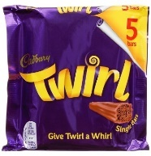 | كادبوري توريل | 20X107.5G | 01/02/2023
5 |  | كادبوري بوست شريط | 9X126G | 05/11/2022
6 | 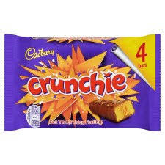 | كادبوري كرانشي شريط | 10X100G | 18/09/2022
12 | 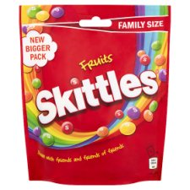 | سكيتلس فواكه | 15X196G | 17/12/2023
13 | 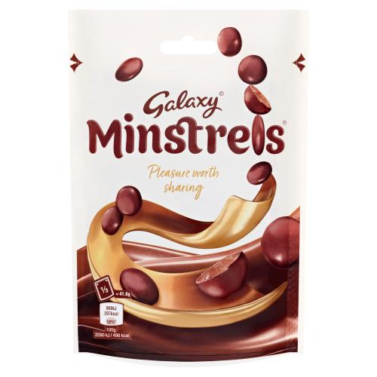 | جالاكسي منسترلس أكياس | 15X125G | 2023-01-29
14 | 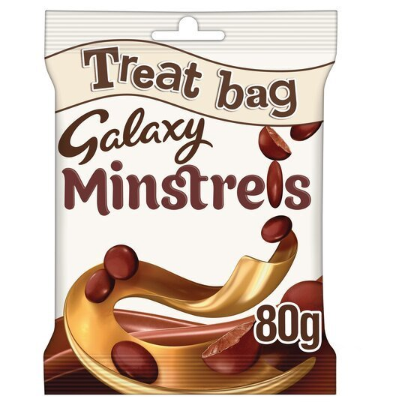 | جالاكسي منسترلس أكياس | 20X80G | 2023-01-22
17 |  | جالاكسي فيوجن بوند ملح بحر | 20X100G | 29/01/2023
19 |  | جالاكسي حليب | 24X110G | 15/01/2023
20 | 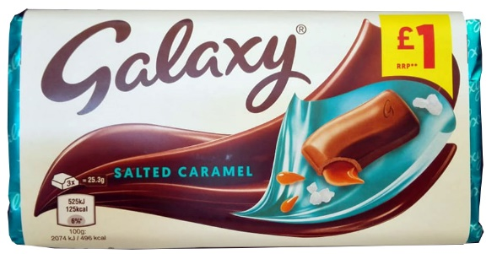 | جالاكسي كراميل مملح | 24X135G | 01/01/2023
21 | 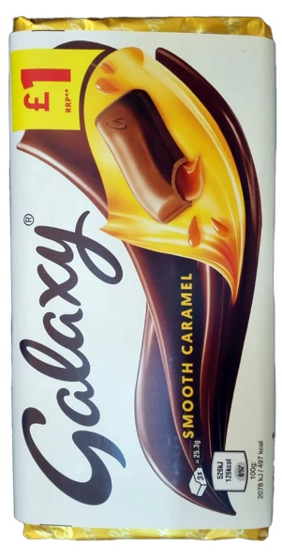 | جالاكسي كراميل | 24X135G | 19/02/2023
22 | 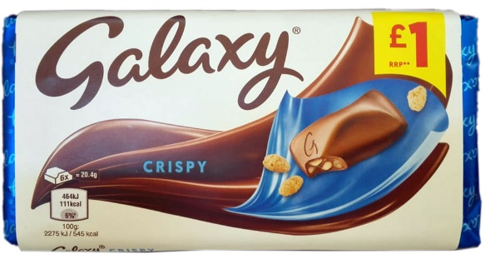 | جالاكسي كرسبي | 24X102G | 05/03/2023
28 |  | ميلكي واي شريط | 13X6X21.5G | 01/01/2023
29 | 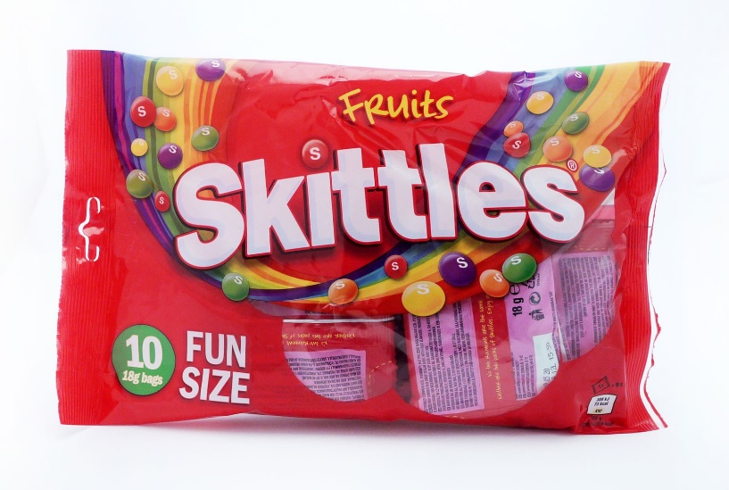 | سكيتلز فواكه فن سيز | 12X180G | 24/03/2024
32 | 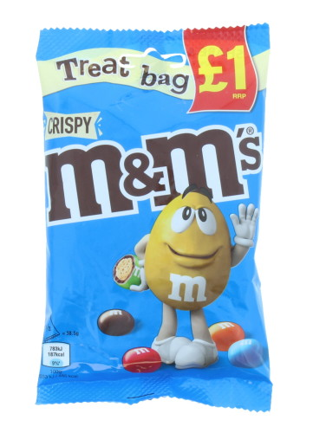 | إم أند إم كرسبي أكياس | 16X77G | 15/01/2023
37 |  | بروتين سمارت شوكولاتة بيضاء | 12x64g | 30/09/2023
38 |  | بروتين سمارت فول سوداني | 12x64g | 31/08/2023
39 |  | بروتين سمارت كوكيز وكريمة | 12x64g | 30/06/2023
40 |  | بروتين سمارت توت | 12x64g | 31/08/2023
41 |  | بروتين سمارت براوني | 12x64g | 31/03/2023
42
43
44
45
46
47
48
49
50
51
52
53
54
55
56
57
58
59
60
61
62
63
64
65
66
67
68
69
70
71
72
73
74
75
76
77
78
79
80

